Накладная-№3
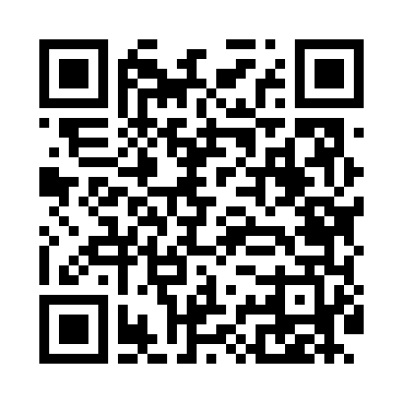
Номер товарно-транспортной накладной: |  |  | Торговый представитель: Amriyev Muhammad
Поставщик: Toshkent falcon fly 2 |  |  | Телефон торгового представителя: +998972880505
Дата отгрузки: 25.10.2025 |  |  | Контрагент: """" Klient
Дата консигнации: |  |  | Адрес:
Доставщик: |  |  | Телефон:
Телефон доставщика:
Время заказа: 25.10.2025 14:01:05
№ | Штрих-код | Название товаров (работ,услуг) | Количество | Количество в кейсе | Цена | Сумма
 |  |  | 70 |  |  | 204.6
1 | 6665202016873 | Чашка с тарелкой керамическая 6шт DB-20-13 | 48 | 2 коробка | 3 | 144
2 | 6665202058446 | Керамический Чашка с Тарелкой B24-D3323 CZT18 -65 XP-13-126 | 10 | 10 шт. | 1.50 | 15
3 | 2010218150815 | Чашка с тарелкой керамическая 14см DB-4-34 | 12 | 12 шт. | 3.80 | 45.60
Итого: 204.6$|->UZS: 2,557,500.00

